central entry point
 | Create a central entry point to the framework: the front controller

 | Nếu theo cách trỏ URL thông thường thì URL sẽ mapping trực tiếp đến script trong folder trong file system.
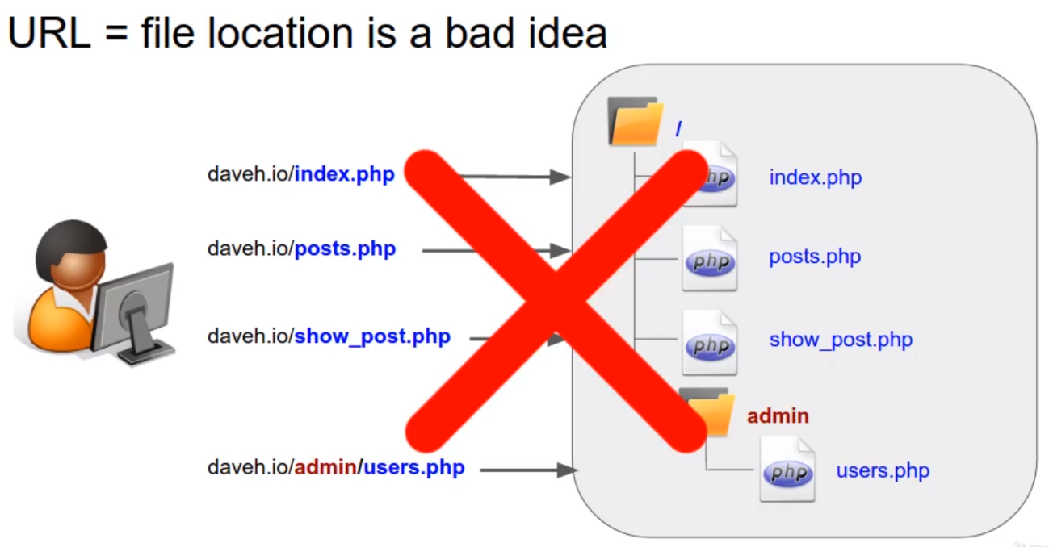

 | Thay vào đó thì trong framework mọi URL ban đầu sẽ đi đến cùng 1 file(front controller). Thay vì việc mapping URL với script cụ thể thì URL sẽ mapping với action trong controller
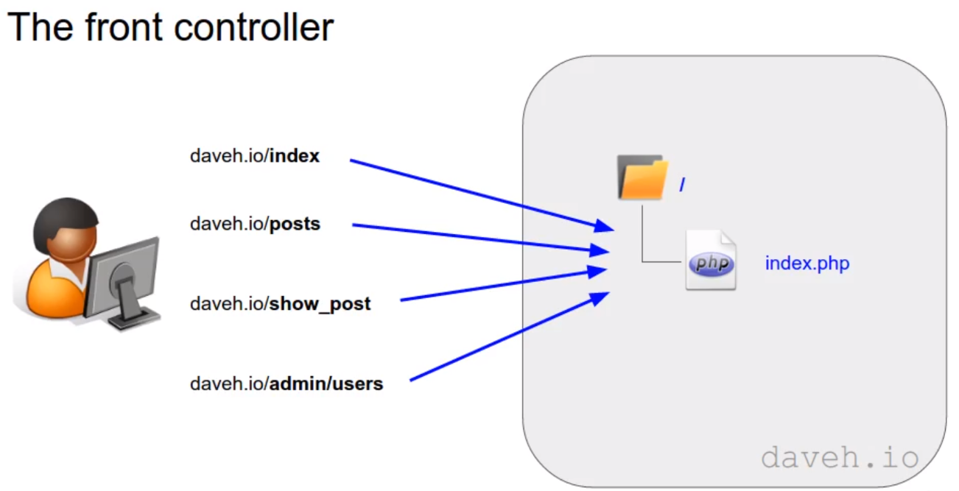

 | front controller
 | Với framework thì ko mapping URL với từng script mà mọi request đều được gửi đến cùng 1 trang(index.php) nằm trong public mà mình gọi là front controller nó tiếp nhận mọi request gửi đến
 | rồi sau đó quyết định dùng đến controller, action nào, session handling…
 | request chính là querystring, querystring là 1 phần của URL là toàn bộ phần nằm ngay sau dấu ? Đầu tiên của url. Dựa vào đó mình có thể quyết định được route trỏ đến controller, action nào
 | http://localhost/?post=1&id=1

構成
 | build-php-mvc-framework
 |  | App
 |  |  | Controllers
 |  |  | Models
 |  |  | Views
 |  | Core
 |  | logs
 |  | public
 |  |  | index.php | → | code
 |  | vendor

build-php-mvc-framework\public\index.php
 | <?php

 | echo 'Requested URL = "' . $_SERVER['QUERY_STRING'] . '"';

Check browser

CreateAndRequireRouterClass
 | Create and require (not include) the router class
 | Mọi request ban đầu đều được gửi đến 1 file front controller và mình dùng querystring để lấy request URL hoặc route.
 | Giờ mình sẽ dựa vào URL lấy được để quyết định trỏ đến Controller và action nào
 | Router là thành phần sẽ lấy request url hay route và từ đó đưa ra xử lý, nó là central part of framework
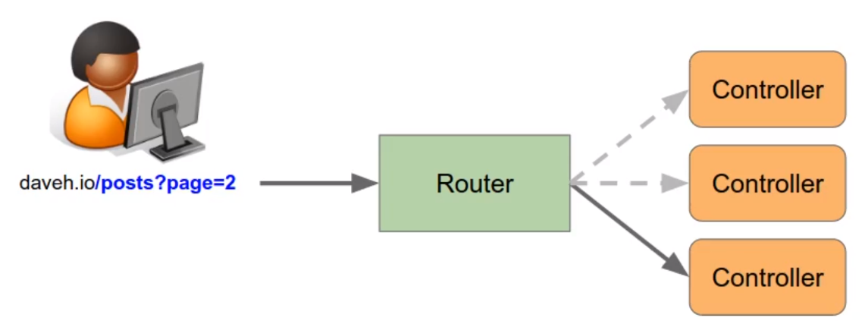

構成
 | build-php-mvc-framework
 |  | App
 |  |  | Controllers
 |  |  | Models
 |  |  | Views
 |  | Core
 |  |  | Router.php |  |  | → | new
 |  | logs
 |  | public
 |  |  | .htaccess
 |  |  | index.php |  |  | → | code
 |  | vendor

build-php-mvc-framework\Core\Router.php
 | <?php

 | /**
 | * Router
 | */
 | class Router |  |  | → | Trong PHP thì ko bắt buộc phải tạo class đối với 1 file riêng nhưng việc dùng class thì có 1 số thuận lợi đó là dễ maintain và việc dùng class giúp mình có thể
 | { |  |  |  | load class file tự động
 | }

build-php-mvc-framework\public\index.php
 | <?php

 | /**
 | * Front controller
 | */

 | /**
 | * Routing
 | */
 | require '../Core/Router.php'; |  |  |  | → | Dùng require thì PHP sẽ đưa ra lỗi trong trường hợp file ko tồn tại, nếu dùng include thì PHP vẫn tiếp tục xử lý nếu file ko tồn tại

 | $router = new Router();

 | echo get_class($router); |  |  |  | → | Vì dùng require nên khi code hoạt động và ko có error thì có nghĩa là class đã được load vào

Check by browser

routing table in the router
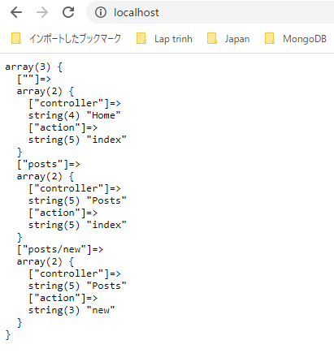
 | Create the routing table in the router, and add some routes

 | router có nhiệm vụ đưa ra quyết định controller và action nào được thực thi dựa vào route đến từ URL
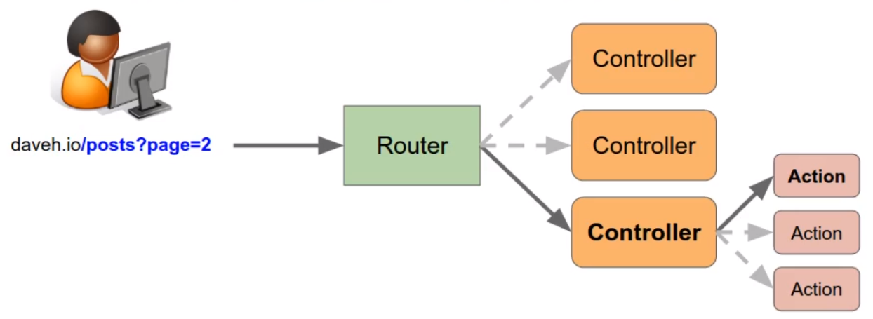

 | Để làm được điều này thì router có 1 bảng để match các route(lấy được từ URL) đến controller và action và nó được gọi là routing table
 | Mỗi 1 route lấy được từ URL sẽ tương ứng với 1 controller và 1 action bên trong controller đó. Ở đây thì mình ko match route lấy được từ URL đến 1 PHP script cụ thể nào đó mà nó trỏ đến Controller
 | và action trong controller đó
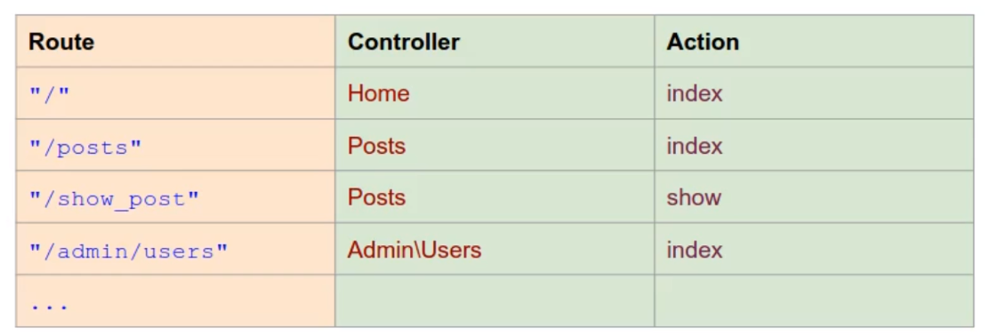

構成
 | build-php-mvc-framework
 |  | App
 |  |  | Controllers
 |  |  | Models
 |  |  | Views
 |  | Core
 |  |  | Router.php | → | code
 |  | logs
 |  | public
 |  |  | .htaccess
 |  |  | index.php | → | code
 |  | vendor

build-php-mvc-framework\Core\Router.php
 | <?php

 | /**
 | * Router
 | */
 | class Router
 | {

 | /**
 | * Associative array of routes (the routing table)
 | * @var array
 | */
 | protected $routes = []; |  |  |  |  | → | Đóng vai trò là routing table

 | /**
 | * Add a route to the routing table
 | *
 | * @param string $route The route URL
 | * @param array $params Parameters (controller, action, etc.)
 | *
 | * @return void
 | */
 | public function add($route, $params) |  |  |  |  | → | Add route vào trong routing table
 | { |  |  |  |  |  | params chứa thông tin controller và action
 | $this->routes[$route] = $params;
 | }

 | /**
 | * Get all the routes from the routing table
 | *
 | * @return array
 | */
 | public function getRoutes() |  |  |  |  | → | Xem thông tin bên trong routing table
 | {
 | return $this->routes;
 | }
 | }

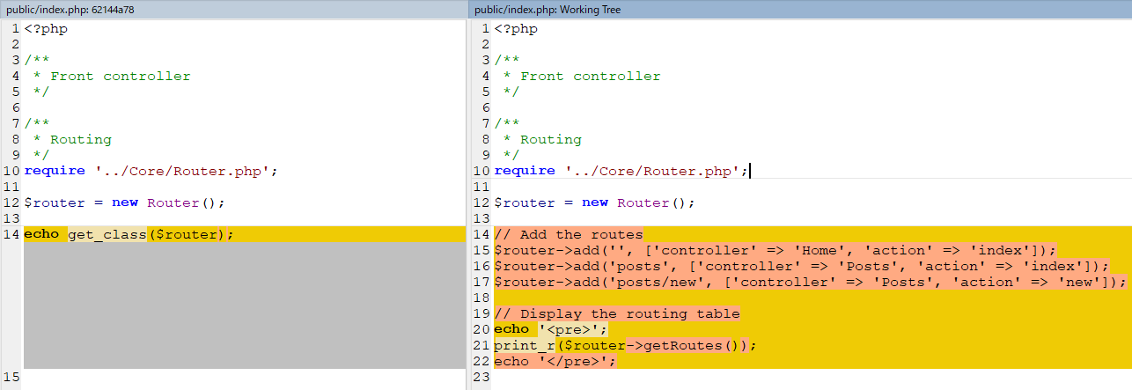
build-php-mvc-framework\public\index.php
 | <?php

 | /**
 | * Front controller
 | */

 | /**
 | * Routing
 | */
 | require '../Core/Router.php';

 | $router = new Router();

 | // Add the routes
 | $router->add('', ['controller' => 'Home', 'action' => 'index']); |  |  |  |  | → | Home page
 | $router->add('posts', ['controller' => 'Posts', 'action' => 'index']);
 | $router->add('posts/new', ['controller' => 'Posts', 'action' => 'new']);

 | // Display the routing table
 | echo '<pre>';
 | var_dump($router->getRoutes());
 | echo '</pre>';

Check browser
 | Check routing table

MatchRequestedRouteToRoutingTbl
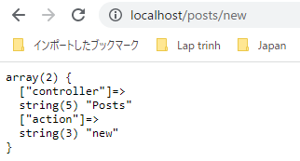
 | Match the requested route to the list of routes in the routing table

 | router có nhiệm vụ matching route(lấy từ url) với controler và action bằng cách dùng routing table
 | Từ route lấy từ url mình tiến hành tìm trong routing table nếu matching thì mình có được controller và action
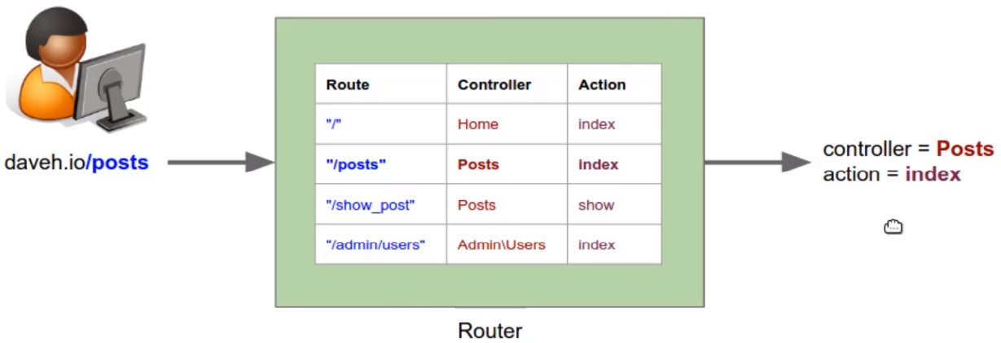

構成
 | build-php-mvc-framework
 |  | App
 |  |  | Controllers
 |  |  | Models
 |  |  | Views
 |  | Core
 |  |  | Router.php | → | code
 |  | logs
 |  | public
 |  |  | .htaccess
 |  |  | index.php | → | code
 |  | vendor

build-php-mvc-framework\Core\Router.php
 | <?php

 | /**
 | * Router
 | */
 | class Router
 | {

 | /**
 | * Associative array of routes (the routing table)
 | * @var array
 | */
 | protected $routes = [];

 | /**
 | * Parameters from the matched route
 | * @var array
 | */
 | protected $params = [];

 | /**
 | * Add a route to the routing table
 | *
 | * @param string $route The route URL
 | * @param array $params Parameters (controller, action, etc.)
 | *
 | * @return void
 | */
 | public function add($route, $params)
 | {
 | $this->routes[$route] = $params;
 | }

 | /**
 | * Get all the routes from the routing table
 | *
 | * @return array
 | */
 | public function getRoutes()
 | {
 | return $this->routes;
 | }

 | /**
 | * Match the route to the routes in the routing table, setting the $params
 | * property if a route is found.
 | *
 | * @param string $url The route URL
 | *
 | * @return boolean true if a match found, false otherwise
 | */
 | public function match($url)
 | {
 | foreach ($this->routes as $route => $params) {
 | if ($url == $route) {
 | $this->params = $params;
 | return true;
 | }
 | }

 | return false;
 | }

 | /**
 | * Get the currently matched parameters
 | *
 | * @return array
 | */
 | public function getParams()
 | {
 | return $this->params;
 | }
 | }

build-php-mvc-framework\public\index.php
 | <?php

 | /**
 | * Front controller
 | */

 | /**
 | * Routing
 | */
 | require '../Core/Router.php';

 | $router = new Router();

 | // Add the routes
 | $router->add('', ['controller' => 'Home', 'action' => 'index']);
 | $router->add('posts', ['controller' => 'Posts', 'action' => 'index']);
 | $router->add('posts/new', ['controller' => 'Posts', 'action' => 'new']);

 | // Match the requested route
 | $url = $_SERVER['QUERY_STRING'];

 | if ($router->match($url)) {
 | echo '<pre>';
 | var_dump($router->getParams());
 | echo '</pre>';
 | } else {
 | echo "No route found for URL '$url'";
 | }

Check by browser
 | http://localhost/
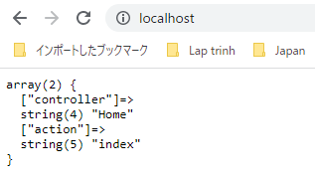

 | http://localhost/posts
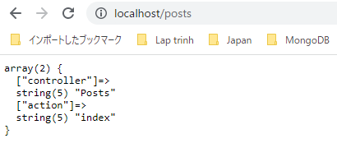

 | http://localhost/posts/new

Get the controller and action
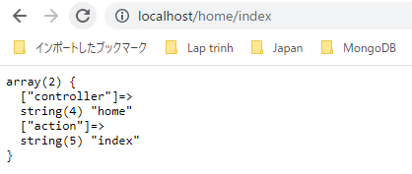
 | Get the controller and action from a URL with a fixed structure

 | Sử dụng regular expression mình dùng preg_match
 | Thấy rằng tất cả các url đều có dạng đó là phần thứ nhất của url là controller và phần thứ 2 là action
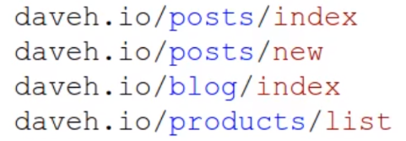

構成
 | build-php-mvc-framework
 |  | App
 |  |  | Controllers
 |  |  | Models
 |  |  | Views
 |  | Core
 |  |  | Router.php | → | code
 |  | logs
 |  | public
 |  |  | .htaccess
 |  |  | index.php
 |  | vendor

build-php-mvc-framework\Core\Router.php
 | <?php

 | /**
 | * Router
 | */
 | class Router
 | {

 | /**
 | * Associative array of routes (the routing table)
 | * @var array
 | */
 | protected $routes = [];

 | /**
 | * Parameters from the matched route
 | * @var array
 | */
 | protected $params = [];

 | /**
 | * Add a route to the routing table
 | *
 | * @param string $route The route URL
 | * @param array $params Parameters (controller, action, etc.)
 | *
 | * @return void
 | */
 | public function add($route, $params)
 | {
 | $this->routes[$route] = $params;
 | }

 | /**
 | * Get all the routes from the routing table
 | *
 | * @return array
 | */
 | public function getRoutes()
 | {
 | return $this->routes;
 | }

 | /**
 | * Match the route to the routes in the routing table, setting the $params
 | * property if a route is found.
 | * |  |  |  |  | capture group
 | * @param string $url The route URL
 | *
 | * @return boolean true if a match found, false otherwise
 | */
 | public function match($url)
 | {
 | // Match to the fixed URL format /controller/action
 | $reg_exp = "/^(?P<controller>[a-z-]+)\/(?P<action>[a-z-]+)$/";

 | if (preg_match($reg_exp, $url, $matches)) {
 | // Get named capture group values
 | $params = [];

 | foreach ($matches as $key => $match) {
 | if (is_string($key)) {
 | $params[$key] = $match;
 | }
 | }

 | $this->params = $params;
 | return true;
 | }

 | return false;
 | }

 | /**
 | * Get the currently matched parameters
 | *
 | * @return array
 | */
 | public function getParams()
 | {
 | return $this->params;
 | }
 | }

Check by browser

Get controller and action
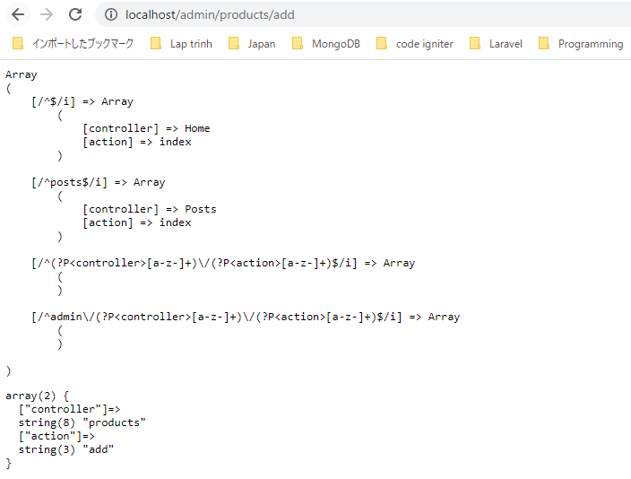
 | Get the controller and action from a URL with a variable structure

 | URL có nhiều dạng khác nhau như bên dưới, mình cần chỉ ra vị trí của controller và action. Rồi sau đó mình có thể có
 | bất cứ route nào mình muốn. Hầu hết các framework MVC phổ biến đều có khả năng làm được việc này
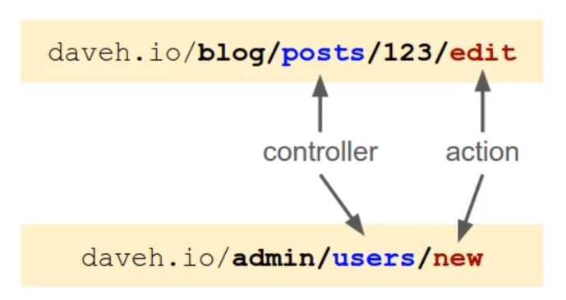

 | Add route with variable:
 | Khi add route(đóng vai trò là index trong routing table) thì cần phải xác định được đâu là variable, do đó variable mình sẽ để là string nằm trong
 | {} để đánh dấu nó là variable
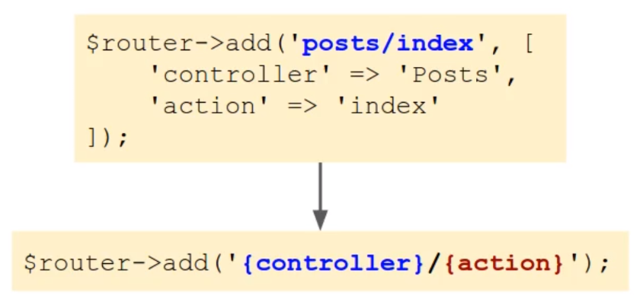

 | Theo cách cũ thì mình phải tiến hành so sánh chuỗi giữa request url với từng thành phần trong routing table để tìm kiếm giá trị match
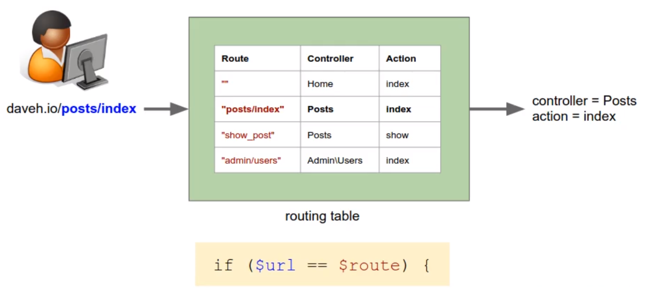

 | Routing table mới sẽ có dạng regular expression thay cho dạng chuỗi
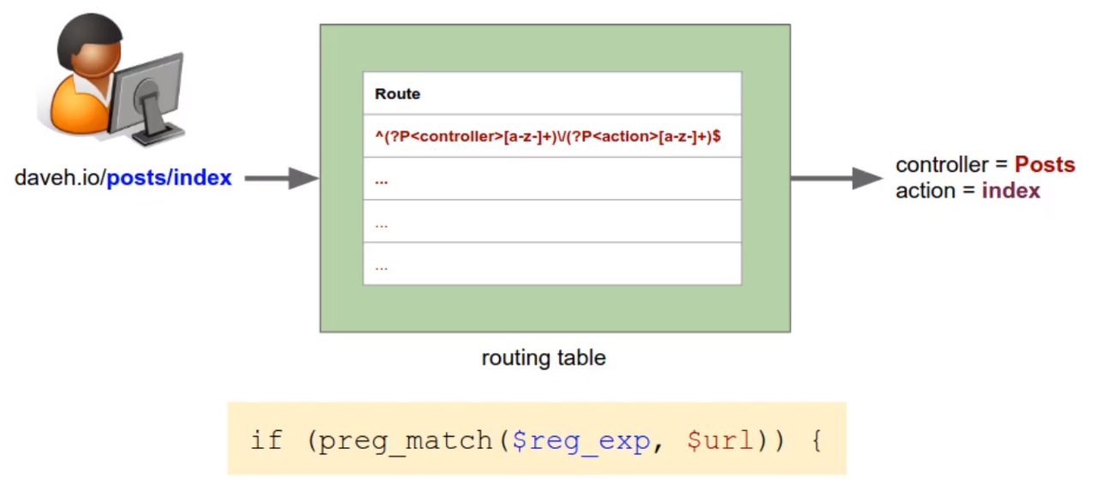

 | Để match route chứa các variable mình cần convert chúng sang dạng regular expression rồi sau đó thêm chúng vào routing table
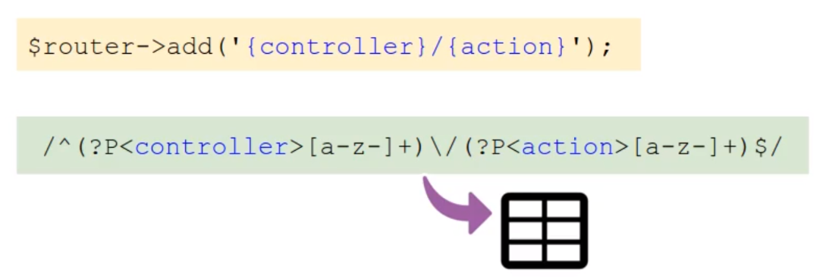

 | Convert route sang dạng regular expression
 | ①Đầu tiên thì mình cần phải escape ký tự "/", trong regular expression nó là ký tự đặc biệt
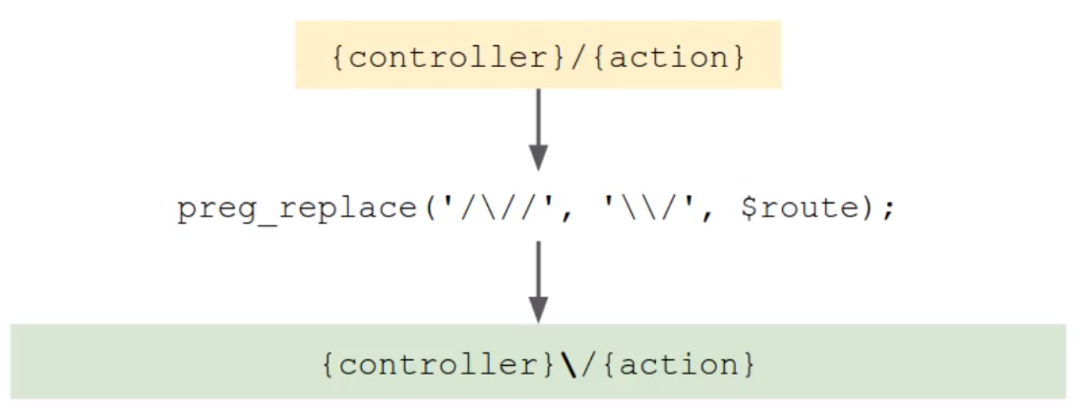

 | ②Sau đó tiến hành convert variable, variable được xác định bởi string nằm trong {} sang regular expression
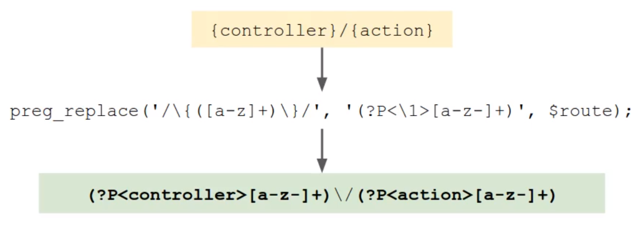

 | ③Thêm ký hiệu bắt đầu và kết thúc của biểu thức regular expression

構成
 | build-php-mvc-framework
 |  | App
 |  |  | Controllers
 |  |  | Models
 |  |  | Views
 |  | Core
 |  |  | Router.php | → | code
 |  | logs
 |  | public
 |  |  | .htaccess
 |  |  | index.php | → | code
 |  | vendor

build-php-mvc-framework\Core\Router.php
 | <?php

 | /**
 | * Router
 | */
 | class Router
 | {

 | /**
 | * Associative array of routes (the routing table)
 | * @var array
 | */
 | protected $routes = [];

 | /**
 | * Parameters from the matched route
 | * @var array
 | */
 | protected $params = [];

 | /**
 | * Add a route to the routing table
 | *
 | * @param string $route The route URL
 | * @param array $params Parameters (controller, action, etc.)
 | *
 | * @return void
 | */
 | public function add($route, $params = [])
 | {
 | // Convert the route to a regular expression: escape forward slashes
 | $route = preg_replace('/\//', '\\/', $route);

 | // Convert variables e.g. {controller}
 | $route = preg_replace('/\{([a-z]+)\}/', '(?P<\1>[a-z-]+)', $route);

 | // Add start and end delimiters, and case insensitive flag
 | $route = '/^' . $route . '$/i';

 | $this->routes[$route] = $params;
 | }

 | /**
 | * Get all the routes from the routing table
 | *
 | * @return array
 | */
 | public function getRoutes()
 | {
 | return $this->routes;
 | }

 | /**
 | * Match the route to the routes in the routing table, setting the $params
 | * property if a route is found.
 | *
 | * @param string $url The route URL
 | *
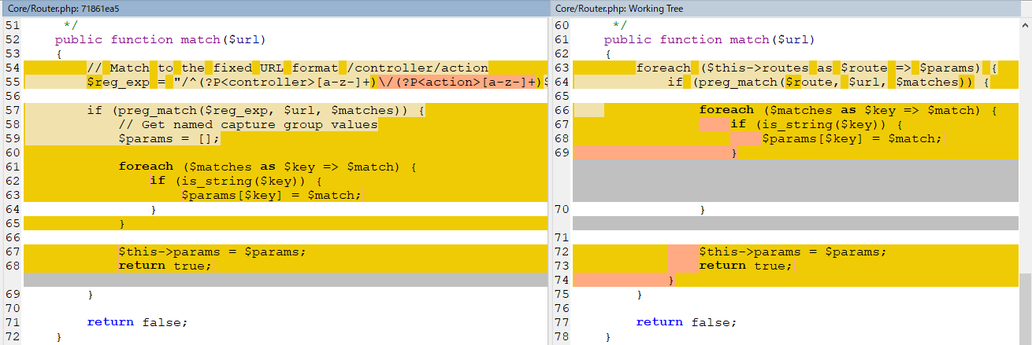
 | * @return boolean true if a match found, false otherwise
 | */
 | public function match($url)
 | {
 | foreach ($this->routes as $route => $params) {
 | if (preg_match($route, $url, $matches)) {

 | foreach ($matches as $key => $match) {
 | if (is_string($key)) {
 | $params[$key] = $match;
 | }
 | }

 | $this->params = $params;
 | return true;
 | }
 | }

 | return false;
 | }

 | /**
 | * Get the currently matched parameters
 | *
 | * @return array
 | */
 | public function getParams()
 | {
 | return $this->params;
 | }
 | }

build-php-mvc-framework\public\index.php
 | <?php

 | /**
 | * Front controller
 | */

 | /**
 | * Routing
 | */
 | require '../Core/Router.php';

 | $router = new Router();
 |  |  |  |  |  | Khi add route thì ko nhất thiết phải truyền params
 | // Add the routes
 | $router->add('', ['controller' => 'Home', 'action' => 'index']);
 | $router->add('posts', ['controller' => 'Posts', 'action' => 'index']);
 | $router->add('{controller}/{action}');
 | $router->add('admin/{controller}/{action}');

 | // Display the routing table
 | echo '<pre>';
 | echo htmlspecialchars(print_r($router->getRoutes(), true));
 | echo '</pre>';

 | // Match the requested route
 | $url = $_SERVER['QUERY_STRING'];

 | if ($router->match($url)) {
 | echo '<pre>';
 | var_dump($router->getParams());
 | echo '</pre>';
 | } else {
 | echo "No route found for URL '$url'";
 | }

Check by brower
 | ①Không truyền gì trên url
 | http://localhost/
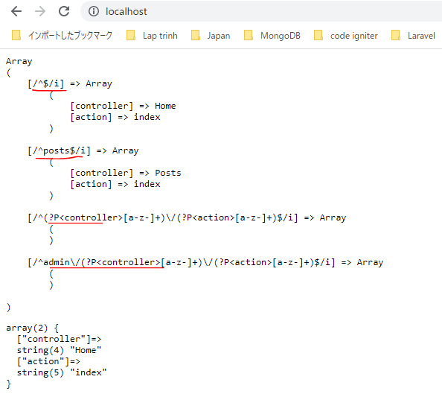

 | ②Truyền /posts trên url
 | http://localhost/posts
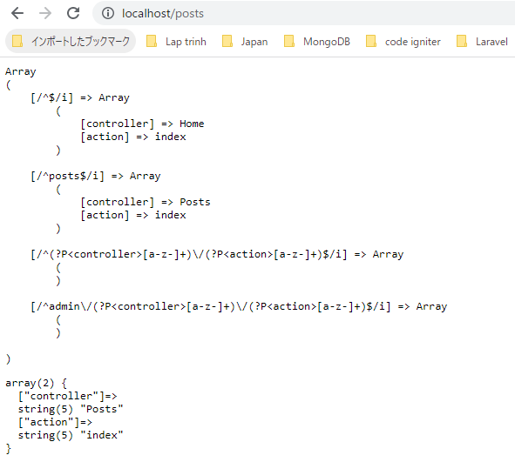

 | ③Truyền /products/show trên url
 | http://localhost/products/show
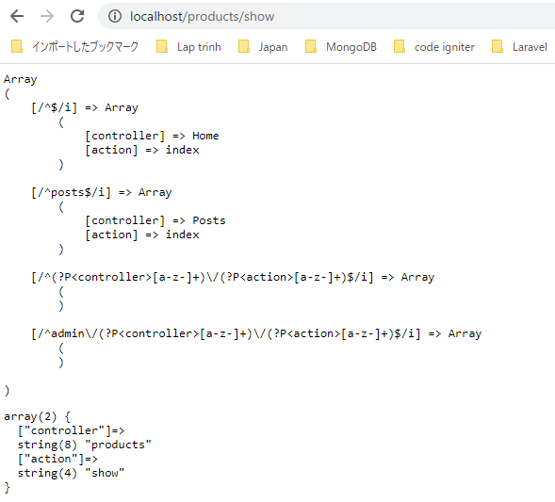

 | ④Truyền /admin/products/add trên url
 | http://localhost/admin/products/add

AddCustomVariablesOfAnyFormat
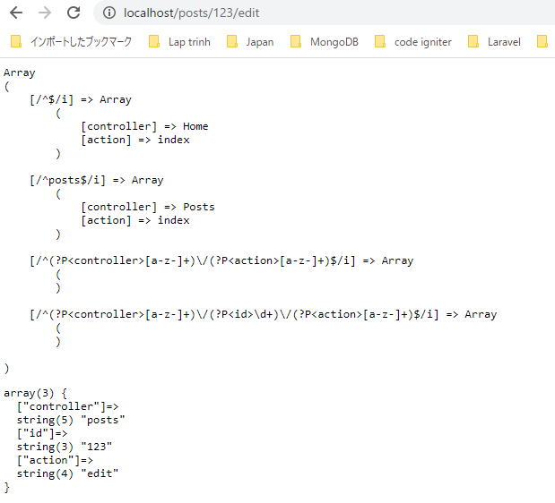
 | Add custom variables of any format to the URL

 | Mình đã add được route match với 1 số url có dạng variable controller và action.
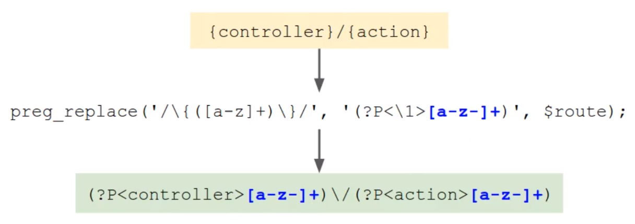

 | Mình sẽ tiếp tục add thêm variable id có dạng string of number

 | Add custom variables of any format: Mình thêm dấu ":" và sau đó là biểu thức chính quy format cho variable đó. Nếu ko có thêm phần đó thì nó giống với phần varibale controller và action đã làm
 | trước đó

 | Convert sang regular expression

構成
 | build-php-mvc-framework
 |  | App
 |  |  | Controllers
 |  |  | Models
 |  |  | Views
 |  | Core
 |  |  | Router.php | → | code
 |  | logs
 |  | public
 |  |  | .htaccess
 |  |  | index.php | → | code
 |  | vendor

build-php-mvc-framework\Core\Router.php
 | <?php

 | /**
 | * Router
 | */
 | class Router
 | {

 | /**
 | * Associative array of routes (the routing table)
 | * @var array
 | */
 | protected $routes = [];

 | /**
 | * Parameters from the matched route
 | * @var array
 | */
 | protected $params = [];

 | /**
 | * Add a route to the routing table
 | *
 | * @param string $route The route URL
 | * @param array $params Parameters (controller, action, etc.)
 | *
 | * @return void
 | */
 | public function add($route, $params = [])
 | {
 | // Convert the route to a regular expression: escape forward slashes
 | $route = preg_replace('/\//', '\\/', $route);

 | // Convert variables e.g. {controller}
 | $route = preg_replace('/\{([a-z]+)\}/', '(?P<\1>[a-z-]+)', $route);

 | // Convert variables with custom regular expressions e.g. {id:\d+}
 | $route = preg_replace('/\{([a-z]+):([^\}]+)\}/', '(?P<\1>\2)', $route);

 | // Add start and end delimiters, and case insensitive flag
 | $route = '/^' . $route . '$/i';

 | $this->routes[$route] = $params;
 | }

 | /**
 | * Get all the routes from the routing table
 | *
 | * @return array
 | */
 | public function getRoutes()
 | {
 | return $this->routes;
 | }

 | /**
 | * Match the route to the routes in the routing table, setting the $params
 | * property if a route is found.
 | *
 | * @param string $url The route URL
 | *
 | * @return boolean true if a match found, false otherwise
 | */
 | public function match($url)
 | {
 | foreach ($this->routes as $route => $params) {
 | if (preg_match($route, $url, $matches)) {

 | foreach ($matches as $key => $match) {
 | if (is_string($key)) {
 | $params[$key] = $match;
 | }
 | }

 | $this->params = $params;
 | return true;
 | }
 | }

 | return false;
 | }

 | /**
 | * Get the currently matched parameters
 | *
 | * @return array
 | */
 | public function getParams()
 | {
 | return $this->params;
 | }
 | }

build-php-mvc-framework\public\index.php
 | <?php

 | /**
 | * Front controller
 | */

 | /**
 | * Routing
 | */
 | require '../Core/Router.php';

 | $router = new Router();

 | // Add the routes
 | $router->add('', ['controller' => 'Home', 'action' => 'index']);
 | $router->add('posts', ['controller' => 'Posts', 'action' => 'index']);
 | $router->add('{controller}/{action}');
 | $router->add('{controller}/{id:\d+}/{action}');

 | // Display the routing table
 | echo '<pre>';
 | echo htmlspecialchars(print_r($router->getRoutes(), true));
 | echo '</pre>';

 | // Match the requested route
 | $url = $_SERVER['QUERY_STRING'];

 | if ($router->match($url)) {
 | echo '<pre>';
 | var_dump($router->getParams());
 | echo '</pre>';
 | } else {
 | echo "No route found for URL '$url'";
 | }

Check browser
 | http://localhost/posts/123/edit

